Análise dos dados
 | Análise dos dados IFBA

 | Nível 01 |  |  | Nível 02 | Nível 03
Mudança do produto | Mudanças nos insumos | Mudanças na tecnologia | Boas práticas operacionais | Recuperação interna | Reciclagem externa | Ciclo biogênico

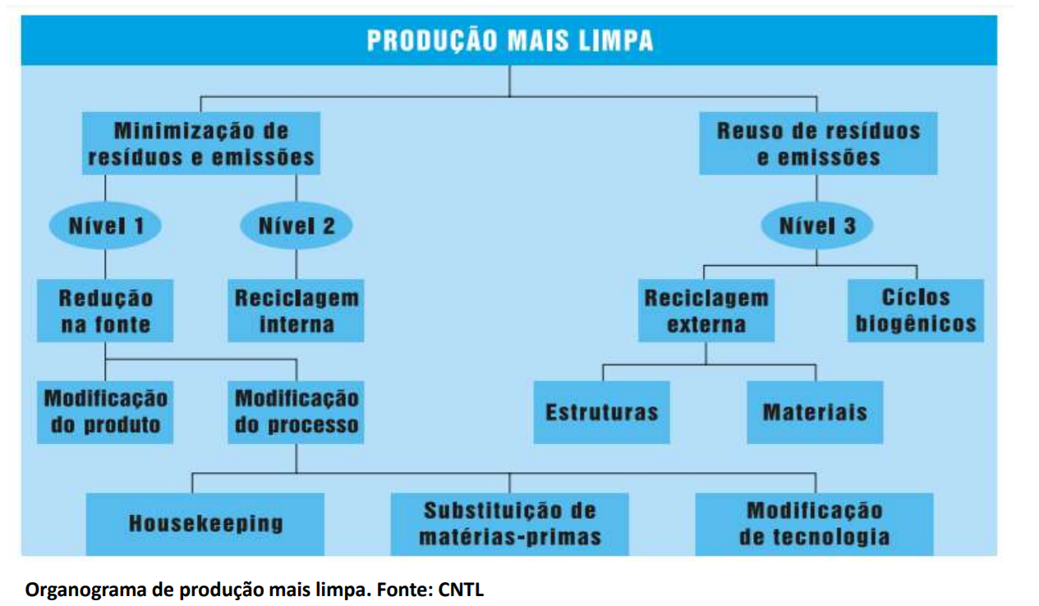
Mudança do produto | Produtos mais eficiêntes | Uso de sacolas reutilizáveis, ecobags | Uso efeciente da matéria prima | Uso da palha da espiga de milho para embalar pamonha | Envio para centro de reciclagem | Compostagem

 | Optar por produtos naturais | Substituir filtro descartável por um reutilizável | Evitar sobras de alimento, utilizar de forma integral | Uso do pão e bolacha para fazer farrinha de rosca | Envio do óleo para fabricação de sabão | Uso como pesticida natural (casca de cebola e alho)

 | Optar por recipientes maiores ou comprar a granel |  | Diminuição do consumo de produtos | Uso da maça para produzir vinagre e o maracujá para farrinha |  | Plantio

 | Uso de folhas ao invés de sachês para chá |  | Comprar em maior quatidade | Carne de casca de banana |  | Uso como ração e suplemento

 | Compra do leite em natural, invés dos em petrapark |  | Comprar em comerciantes e agricultores locais | Uso culinário de forma integral |  | Borra de café como fertilizante

 |  |  | Comprar produtos não embalados | Reuso de papel ofício

 |  |  | Fazer sucos naturais, invés de industrializados | Reuso em lixeiras

 |  |  |  | Reuso em artesanato

 |  |  |  | Reuso em jardinagem

 |  |  |  | Reuso para utensilio doméstico

 |  |  |  | Uso da casca do ovo como abrasante natural

 |  |  |  | Uso de caixa de sabonete para fazer bordas de quadro

 |  |  |  | Uso de garrafa pet para fazer fantoche e peso de porta

 |  |  |  | Uso de caixa de leite como estojo escola

 |  |  |  | Uso da caixa de leite como adesivo para unha

